600
 |  |  | BRM1107奥津200km ４：００スタート
 | （距離は参考値）
NO. | 区間距離 | 積算距離 | 通過点 S=信号 | 進路 | ルート | 看板表示 | 情報、その他 | クローズ | PC間距離
1 | 0.00 | 0.00 | コンベックス岡山 正面付近のロータリー付近 | 左へ |  |  | 03:00～受付開始 04：０0～スタート | ７)０４：３０ | 0.00
2 | 1.10 | 1.10 | ╋字路S | 左折 |  |  |  |  | 1.10
3 | 2.10 | 3.20 | ╋字路 (流通センター入口）S | 右折 | K73 |  |  |  | 3.20
4 | 0.60 | 3.80 | ╋字路(撫川橋）Ｓ | 左折 | Ｋ１８５ |  |  |  | 3.80
5 | 1.50 | 5.30 | ┣字路 | 右折 |  |  | JRをアンダーパスし、最初の対岸へ渡る橋で東側へ渡る。 |  | 5.30
6 | 2.80 | 8.10 | Ｙ字分岐 Ｓ(押しボタン点滅) | 左斜め |  |  | 小学校横、左斜め川沿いへ進む |  | 8.10
7 | 2.10 | 10.20 | ┫字路 | 左折 |  |  | 高速のボックスをくぐって最初の対岸へ渡る橋を左折し渡る、川の西側へ |  | 10.20
8 | 0.40 | 10.60 | ╋字路(福崎）Ｓ | 直進 |  |  |  |  | 10.60
9 | 4.80 | 15.40 | ┳字路 | 左折 |  |  |  |  | 15.40
10 | 0.60 | 16.00 | ┳字路 | 左折 | Ｒ４２９ |  | しばらく道なりにＲ４２９を進む |  | 16.00
11 | 32.40 | 48.40 | ┳字路 | 左折 | Ｋ３０ | 真庭 | 道なりにK30を進 |  | 48.40
12 | 11.40 | 59.80 | ┫字路 S | 直進 | Ｒ３１３ | 倉吉、勝山 |  |  | 59.80
13 | 0.50 | 60.30 | ╋字路 Ｓ | 右折 |  |  | 落合橋を渡ります |  | 60.30
14 | 0.20 | 60.50 | ╋字路 | 左折 | Ｋ３２９ |  |  |  | 60.50
15 | 4.90 | 65.40 | Ｙ字分岐 | 右方向 |  |  | 道なりに右方向 |  | 65.40
16 | 2.70 | 68.10 | ┳字路 S | 左折 | Ｒ１８１ |  | 左折後、歩道を走行すると安全です。 |  | 68.10
17 | 0.40 | 68.50 | ┣字路 Ｓ | 右折 | Ｋ３２７ | 鏡野 | 必ず横断歩道で右折をしてください。 |  | 68.50
18 | 0.00 | 68.50 | ＰＣ１ セブンイレブン 久世インター店（左側） |  | Ｋ３２７ |  | レシート取得後、直進 道なりにK327を進む | ７)０８：３６ | 68.50
19 | 2.40 | 70.90 | ┳字路 | 右折 | Ｋ８２ | 鏡野 |  |  | 2.40
20 | 5.80 | 76.70 | ┣字路 | 直進 | Ｋ３２７ |  |  |  | 8.20
21 | 7.10 | 83.80 | ┳字路 | 右折 | Ｋ５６ | 奥津 |  |  | 15.30
22 | 6.10 | 89.90 | ┳字路 | 左折 | Ｒ１７９ | 倉吉 |  |  | 21.40
23 | 3.60 | 93.50 | ┣字路 | 右折 |  |  | トンネルの手前を右折。道路横断に注意！ |  | 25.00
24 | 4.40 | 97.90 | ┫字路 | 左折 |  |  | 鋭角に左折、R179へ |  | 29.40
25 | 0.20 | 98.10 | ┳字路 | 左折 | Ｒ１７９ |  |  |  | 29.60
26 | 1.00 | 99.10 | ┣字路 | 右折 |  | 加茂、越畑 | 道の駅奥津温泉の先を右折。道路横断に注意！ |  | 30.60
27 | 9.60 | 108.70 | ┳字路 | 左折 |  |  |  |  | 40.20
28 | 0.20 | 108.90 | ┣字路 | 右折 | K75 | 加茂 |  |  | 40.40
29 | 9.50 | 118.40 | ╋字路 | 左折 | K68 |  |  |  | 49.90
30 | 0.05 | 118.45 | ┣字路 | 右折 |  | 津山 | 道なりに右方向へ |  | 49.95
31 | 0.35 | 118.80 | ╋字路 S | 右折 | K6 | 津山 |  |  | 50.30
32 | 0.60 | 119.40 | ＰＣ２ ローソン 津山加茂町店（左側） | 直進 | K６ |  | レシート取得後、直進 道なりにK６を進む | ７）１１：５６ | 50.90
33 | 10.30 | 129.70 | ┳字路 S（野村） | 右折 | Ｒ５３ | 岡山 |  |  | 10.30
34 | 1.20 | 130.90 | ╋字路 S（高野駅前） | 左折 | Ｒ３４７ | 田熊 |  |  | 11.50
35 | 1.70 | 132.60 | ┳字路 | 右折 | Ｒ４２９ | 津山市街 |  |  | 13.20
36 | 0.50 | 133.10 | ┫字路 S | 左折 |  |  |  |  | 13.70
37 | 4.60 | 137.70 | ╋字路 S | 左折 | Ｒ１７９ |  |  |  | 18.30
38 | 0.70 | 138.40 | ┣字路 S（津山市金井） | 右折 | K413～K52 | 柵原 |  |  | 19.00
39 | 14.70 | 153.10 | ╋字路 | 左折 | 広域農道 |  |  |  | 33.70
40 | 9.20 | 162.30 | 通過チェック1 赤磐市の標識（左側） | 直進 | 広域農道 |  | 道路左側の赤磐市の標識の写真を撮ってください |  | 42.90
41 | 0.20 | 162.50 | ╋字路 | 右折 | Ｒ４８４ | 建部 |  |  | 43.10
42 | 6.40 | 168.90 | ┣字路 | 右折 | Ｒ４８４ | 吉備中央 |  |  | 49.50
43 | 0.50 | 169.40 | ＰＣ３ ファミリーマート 建部大田店（左側） | 直進 | Ｒ４８４ |  | レシート取得後、直進 R53を横断し道なりにR484を進む | ７）１５：１６ | 50.00
44 | 0.40 | 169.80 | ╋字路 S（建部中学校前） | 左折 |  |  | 左折後、道が狭くなります。 |  | 0.40
45 | 1.90 | 171.70 | ┳字路 | 左折 |  |  |  |  | 2.30
46 | 0.20 | 171.90 | ┣字路 | 右折 |  |  |  |  | 2.50
47 | 3.70 | 175.60 | ┳字路 S | 右折 | K31 |  |  |  | 6.20
48 | 2.40 | 178.00 | ┫字路 | 左折 | Ｋ３６７ |  |  |  | 8.60
49 | 2.40 | 180.40 | ┳字路 | 左折 | Ｋ７１ | 大井 |  |  | 11.00
50 | 8.20 | 188.60 | ┳字路 S | 左折 |  |  |  |  | 19.20
51 | 1.50 | 190.10 | ┣字路 | 右折 |  |  | 道路を横断し朝と同じ道を通ります。道路横断に注意！ |  | 20.70
52 | 0.70 | 190.80 | ┣字路 | 右折 |  |  |  |  | 21.40
53 | 4.50 | 195.30 | ╋字路（福崎） S | 直進 |  |  |  |  | 25.90
54 | 0.60 | 195.90 | ┫字路 | 左折 |  |  |  |  | 26.50
55 | 0.10 | 196.00 | ┳字路 | 右折 |  |  |  |  | 26.60
56 | 6.20 | 202.20 | ┳字路 | 右折 |  |  | 道路を横断せずに歩道を通り橋を渡る。 |  | 32.80
57 | 0.10 | 202.30 | ╋字路（撫川） S | 左折 | Ｋ１５３ |  |  |  | 32.90
58 | 1.10 | 203.40 | ╋字路 S | 右折 | Ｋ１５３ |  |  |  | 34.00
59 | 0.20 | 203.60 | ┫字路 | 左折 |  |  |  |  | 34.20
60 | 0.40 | 204.00 | ┳字路 | 左折 | K73 |  |  |  | 34.60
61 | 0.70 | 204.70 | ╋字路 S | 右折 |  |  |  |  | 35.30
62 | 0.30 | 205.00 | フィニッシュ ファミリーマート 岡山流通センター店 | 左側 |  |  | お疲れ様でした。いつものコンビニではありませんので注意！ ゴール後レシート取得しブルベカードに時間、サイン、メダルの有無を記入し、スタート地点まで来てください。 主催者が待機していますのでブルべカードを渡して下さい。 （メダルも、その時に購入でkます） | ７）１７：３０ | 35.60

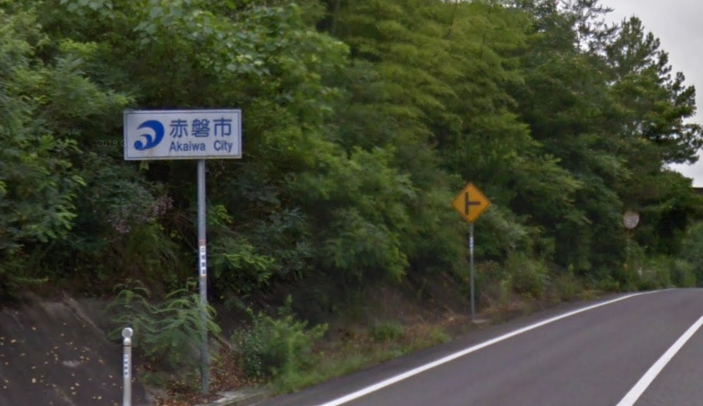

 |  |  | 通過チェック1（写真）

